退佣步驟
針對以下2種狀態處理退佣
 |  | 可獲得佣金代理：動作改→「退佣」，數據清0、不累計。
 | 正數 | 聯系不到代理：動作改→「掛帳」，數據清0、不累計。
 |  | 自行推廣代理線 無需退佣者：動作改→「取消」，數據清0、不累計。
1、未處理
 |  | 動作改→「取消」，數據清0、不累計。
每月依照【有效會員人數】
來判定代理狀態
 | 負數 | 派彩低、費用高
 |  | 狀態保持→「未處理」，數據累計到下期。

 | 正數 | 派彩高、費用低 (累計→對業者不利)
2、未達門檻 |  | 狀態保持→「未達門檻」，數據累計到下期。
 |  | 動作改→「未達佣金資格」，數據清0、不累計。
 | 負數 | 派彩低、費用高(累計→對業者有利)

計算退佣
如何計算退佣

●步驟1： | 列出(累計+當期) 所有「有效投注額˙派彩˙費用」

˙退佣統計主要4大要素：

 |  | ˙有效投注額(BB彩票+彩票)：返水

 |  | ˙行政費用

 |  | ˙派彩金額

 |  | ˙退佣比例

★注意事項：相關遊戲派彩依續扣除項目計算順序：視訊 → 運動 → 沙巴 → 機率 → 彩票

◆備註：若「彩票」項目要採用"派彩"而非"有效投注"來計算，則「彩票」扣除順序列在最後

●步驟2： | 將所有「有效投注額˙派彩˙費用」填寫進去

舉例說明

•有效投注額：
•反水 (1276)*0.1%=1.276

•行政費用
•費用11,956-可得反水1.276=還有費用11,954.724

•派彩金額
•視訊：15,314.66 –費用11,954.724=剩派彩3,359.936
•運動：11,538.02
•體育：-443.67
•機率：19,503.17

•退傭比例
•視訊：3,359.936 *25%=839.984
•運動：11,538.02*25%=2,884.505
•體育：-443.67*10%= -44.367
•機率：19,503.17*25%=4,875.79

•可獲傭金：839.984+2,884.505-44.367+4,875.79=8,555

●特例：

舉例說明

•有效投注額：
•BB+彩：3,732+453,908 = 457,640*0.1% = 457

•行政費用
•費用104,083-可得反水457=還有費用103,626

•派彩金額
•視訊：34,745 –費用103,626 = 尚餘費用(-68,881)
•運動：-17,733
•體育：107,371 - 尚餘費用 68,881 = 38,490
•機率：9,297

•退傭比例
•運動：-17,733 * 35% = -6206.5
•體育：38,490 * 10%= 3,849
•機率：9297 * 35% = 3,253.9

•可獲傭金：-6,206.5+3,849+3,253.9 = 897

費用細目
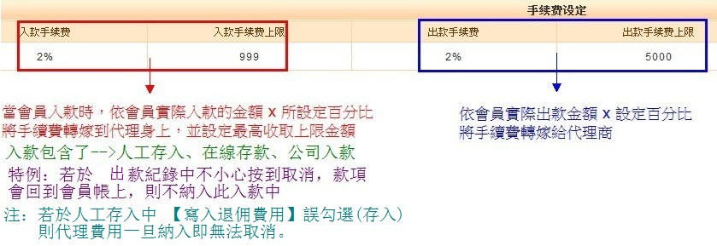

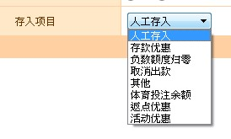

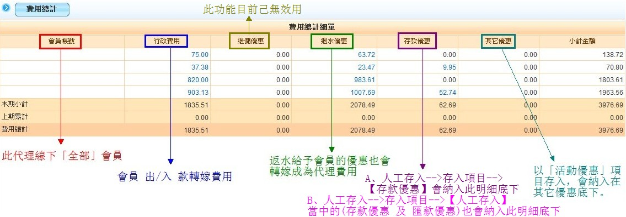

 |  |  | 人工存入+負數額度歸0+取消出款+其它 會納入→行政費用 底下
 |  |  | 活動優惠 會納入→其它優惠 底下
 |  |  | 僅有「體育投注餘額」該項目不會納入代理費用。

 |  |  | 於【新線上付款設定】當中→優惠百分比 及 其它優惠百分比 透過這二個存入時，會納入代理費用當中的◆存款優惠◆

 |  |  | 於【人工存入】當中→存款優惠 及 匯款優惠，也會納入代理費用當中的◆存款優惠◆

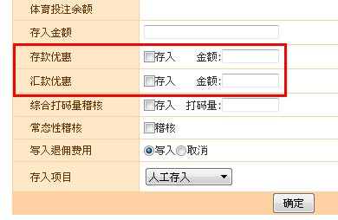

退水優惠金額 計算區間
 | 依照「優惠查詢」-->返水區間(起)~返水區間(迄)，來計算該會員總退水優惠金額，如下圖：

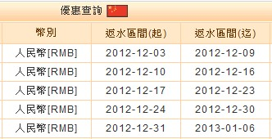

 |  | 計算12月分總「退水優惠」

★注意事項：返水沖銷時,是計算在哪個區間?

●沖銷費用的紀錄時間基準點,是看沖銷當天,舉例：沖銷反水是在02-03(並不再1月退傭區間裡),所以沖銷的費用會計算在代理2月份行政費里)
●請操作人員在返水的時候要特別注意小心才行，否則會影響到下個月的行政費用

